メニュー構成
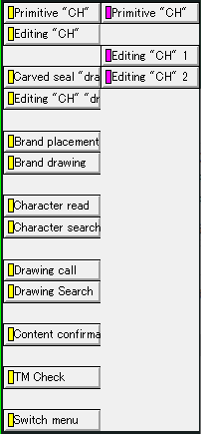
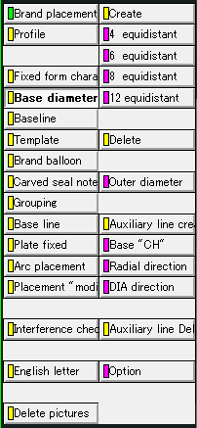
＜Advance CAD＞ | ＜Auto CAD＞

 | 「メイン」メニュー
Brand
C Hyou
承認申請図

 | 「Brand」メニュー
Primitive "CH"
Editing "CH"
Brand placement
Brand drawing
Character search
 | ① | ② | ③

 | ④ | ⑤

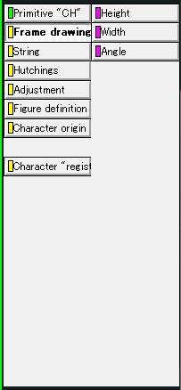
 | ①「Primitive "CH"」メニュー
Frame drawing
Figure definition
Character origin
Character "regist"

 | ②「Editing "CH"」メニュー
First character
One character
Auto Dimensions
Character "regist"

 | ③「Brand placement」メニュー
Base diameter line
Baseline
Template
Grouping
Arc placement
Base line
Brand balloon

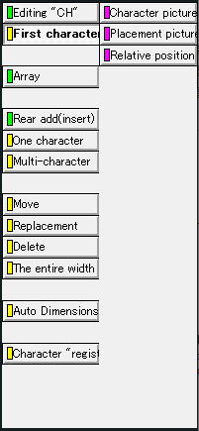
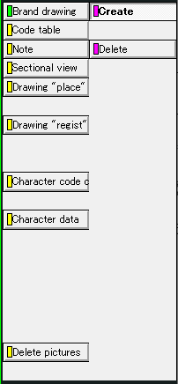
 | ④「Brand drawing」メニュー
Code table

 | ⑤「Character search」メニュー
Primitive "CH"
Editing "CH" 1
Editing "CH" 2

①「Primitive "CH"」
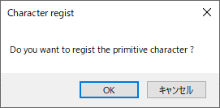
①「Primitive "CH"」メニュー

＜Advance CAD＞ | ＜Auto CAD＞

Primitive "CH"
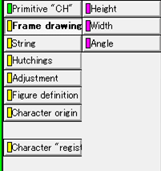
Frame drawing
Figure definition
Character origin
Character "regist"
①―1
①―2
①―3
①―4

Frame drawing
 | ①―1

 |  | 「文字枠サイズ設定」画面を表示

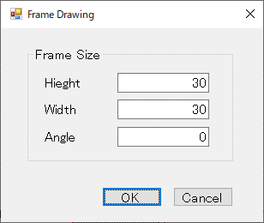

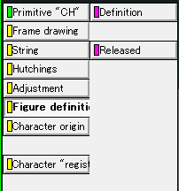
Figure definition
 | ①―2
Definition
Released
 |  |  | ・Definition：文字の形状を定義する
 |  |  | ・Released：文字の形状定義を解放する

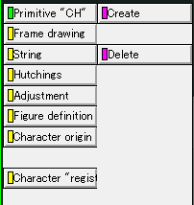
Character origin
 | ①―3
Create
Delete
 |  |  | ・Create：文字枠の基準線を定義する
 |  |  | ・Delete：文字枠の基準線を削除する

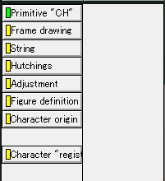
Character "regist"
 | ①―4

 |  | 「文字登録確認」画面を表示

②「Editing "CH"」
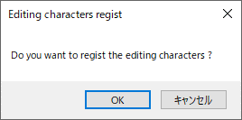
②「Editing "CH"」メニュー

＜Advance CAD＞ | ＜Auto CAD＞

Editing "CH"

First character
One character
Auto Dimensions
Character "regist"
②―1
②―2
②―3
②―4

First character
 | ②―1

 |  | 「親文字配置設定」画面を表示

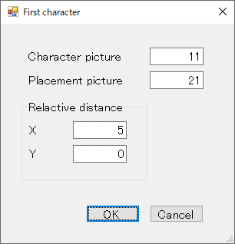

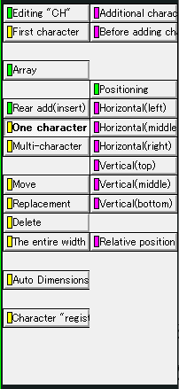

One character
 | ②―2
Additional character
Before adding character

 |  | 「追加文字設定」画面を表示

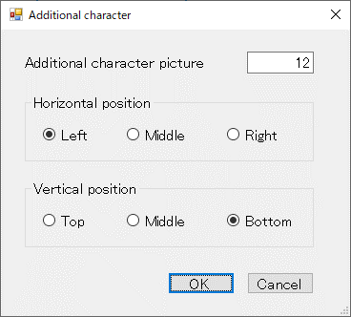

Additional character
Before adding character

 |  |  |  | 「配置直前文字設定」画面を表示

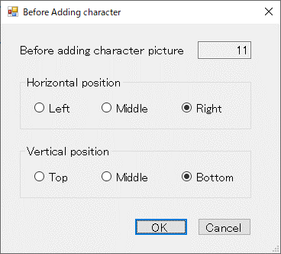

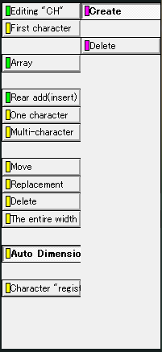
Auto Dimensions
 | ②―3
Create
Delete
 |  |  | ・Create：自動的に寸法線を作図する
 |  |  | ・Delete：寸法線を削除する

Character "regist"
 | ②―4

 |  | 「編集文字登録確認」画面を表示

③「Brand placement」
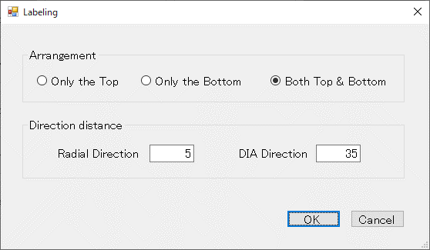
③「Brand placement」メニュー

＜Advance CAD＞ |  |  | ＜Auto CAD＞
Brand placement

Base diameter line
Baseline
Template
Brand balloon
Base line
Grouping
③―1
③―2
③―3
③―4
③―5
③―6
③―7
Arc placement

Base diameter line
 |  |  | ③―1
Create
Delete
 |  |  |  |  |  | ・Create：「基準線設定」画面を表示し基準線を作図する
 |  |  |  |  |  | ・Delete：基準線を削除する

 |  |  |  | 「基準線設定」画面を表示
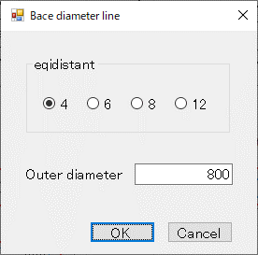

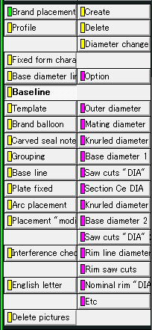
Baseline
 |  |  | ③―2
Create
Delete
 |  |  |  |  |  | ・Create：「タイヤ円設定」画面を表示しタイヤの円を作図する
 |  |  |  |  |  | ・Delete：「タイヤ円削除」画面を表示しタイヤの円を削除する

 |  | 「タイヤ円設定」画面を表示 |  |  |  |  |  | 「タイヤ円削除」画面を表示
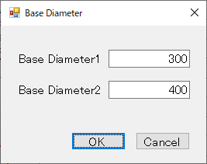
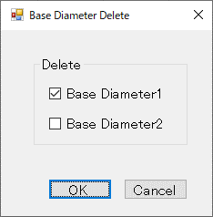

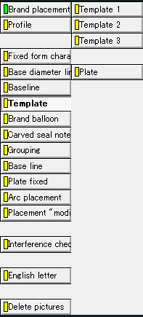
Template
 |  |  | ③―3
Template1
Template2
Template3
Plate

 |  |  |  |  |  |  |  |  |  | 「替え駒作成」画面
 |  |  |  |  |  |  |  |  |  | を表示
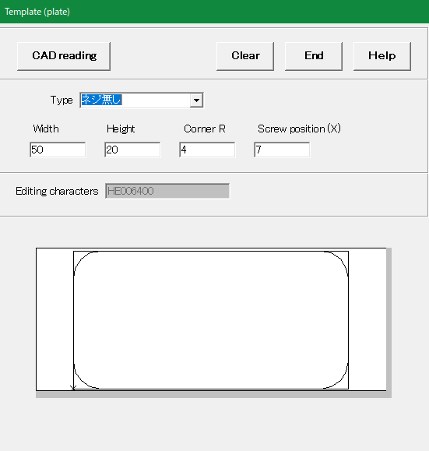

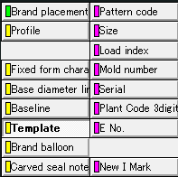
Template1

Mold number
Serial
Plant Code 3digit
E No.
New I Mark

 | 「Mold number呼出」画面 |  |  | 「Serial呼出」画面 |  |  | 「Plant Code 3digit呼出」 |  | 「E No. 呼出」画面 |  | 「New I Mark呼出」画面
 | を表示 |  |  | を表示 |  |  | 画面を表示 |  | を表示 |  | を表示
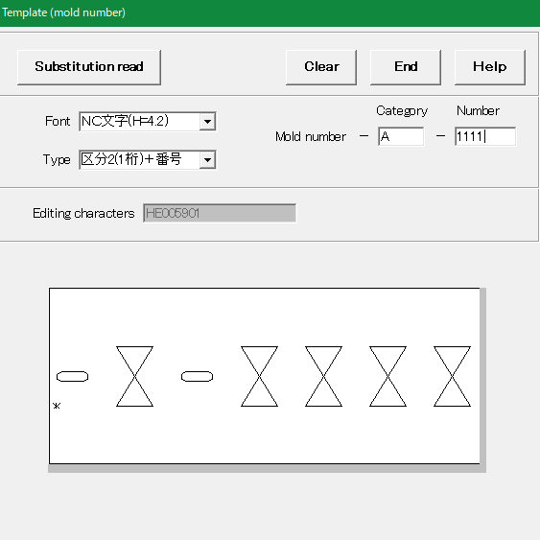
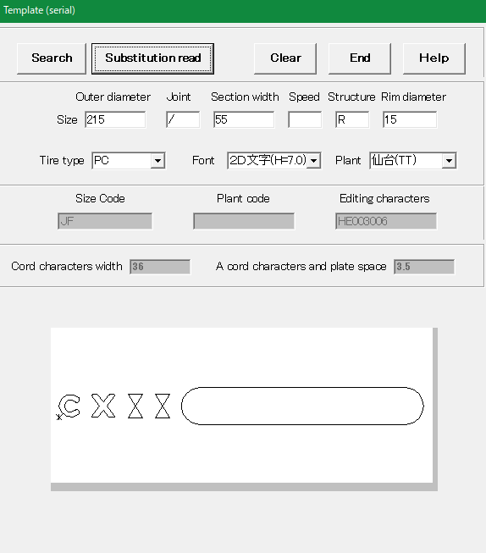
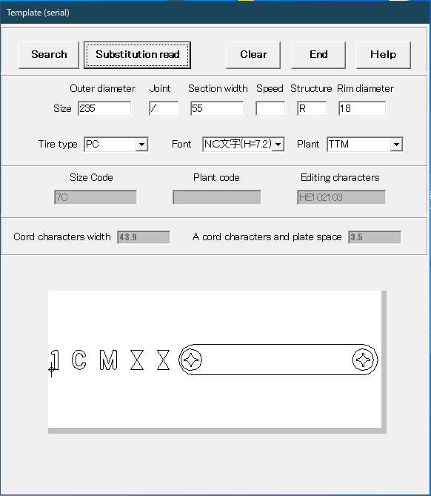
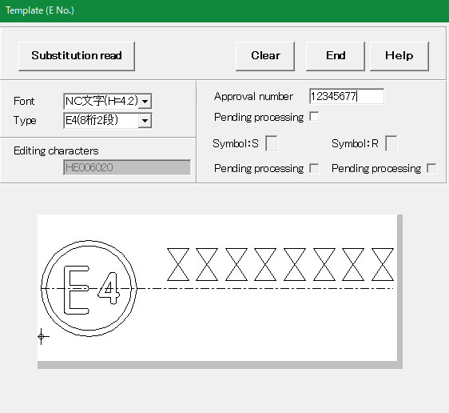
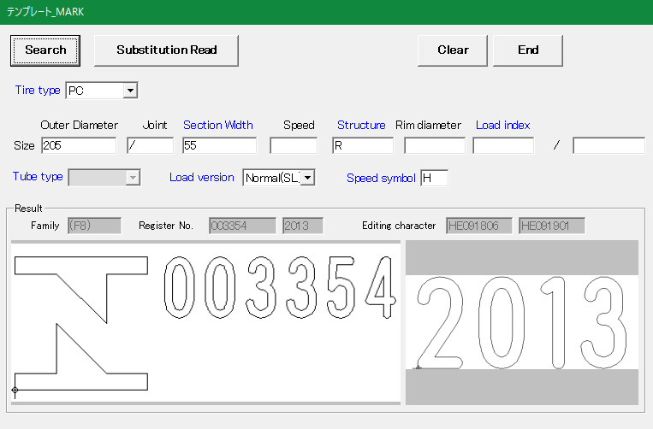

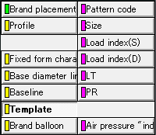
Template2

Pattern Code
Size
Load index(S)
Load index(D)
LT
PR
Air pressure "indi"

 | 「Pattern Code呼出」画面 |  |  | 「Size呼出」画面 |  |  | 「Load index(S)呼出」画面 |  |  | 「Load index(D)呼出」画面 |  | 「LT呼出」画面 |  | 「PR呼出」画面 | 「Air pressure "INDI"呼出」画面
 | を表示 |  |  | を表示 |  |  | を表示 |  |  | を表示 |  | を表示 |  | を表示 | を表示
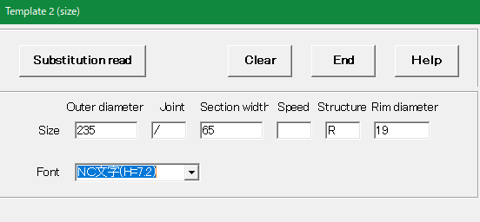
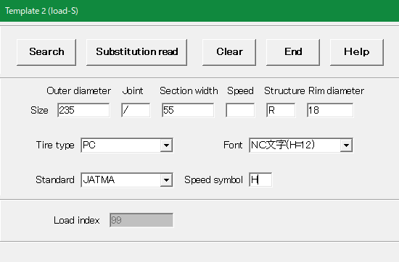
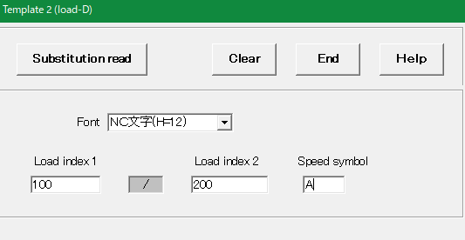
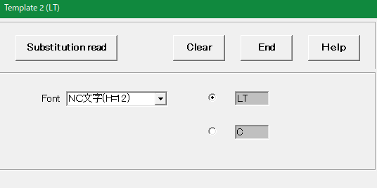
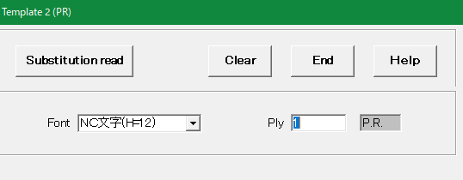
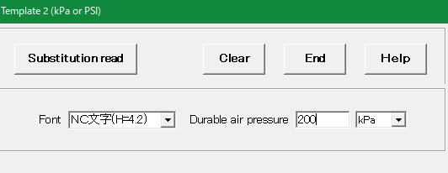

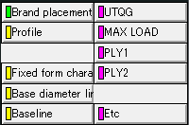
Template3

UTQG
MAX LOAD
PLY1
PLY2
Etc

 | 「UTQG呼出」画面 |  |  | 「MAX LOAD呼出」画面 |  |  | 「PAY1呼出」画面 |  |  | 「PAY2呼出」画面 |  | 「Etc呼出」画面
 | を表示 |  |  | を表示 |  |  | を表示 |  |  | を表示 |  | を表示
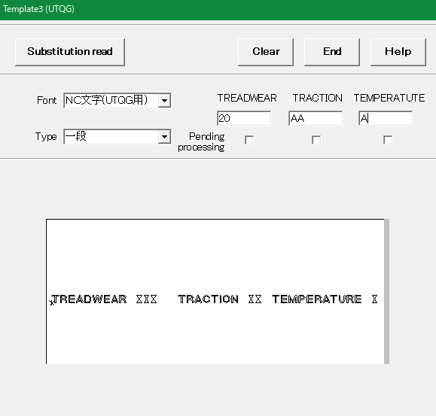
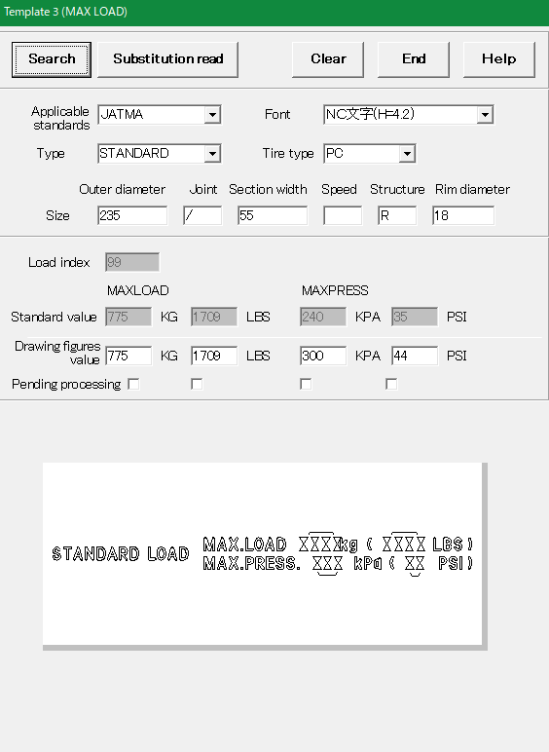
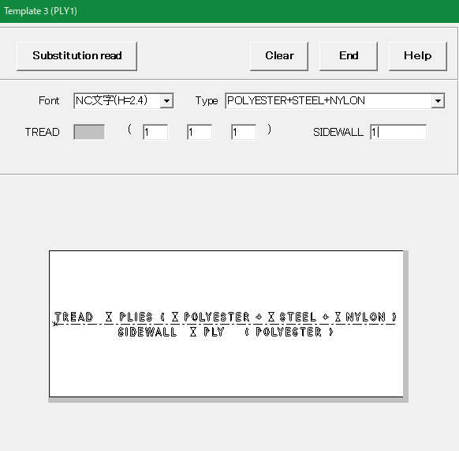
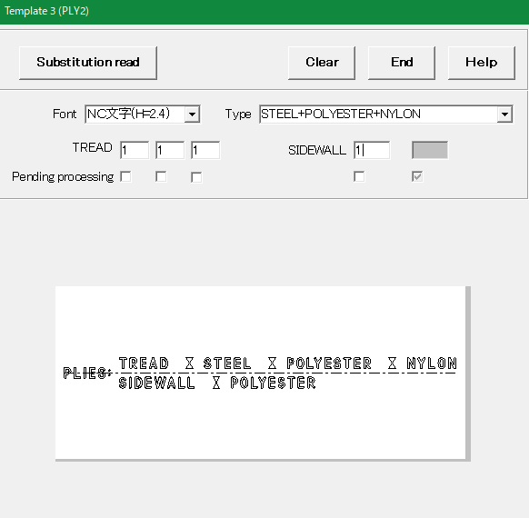
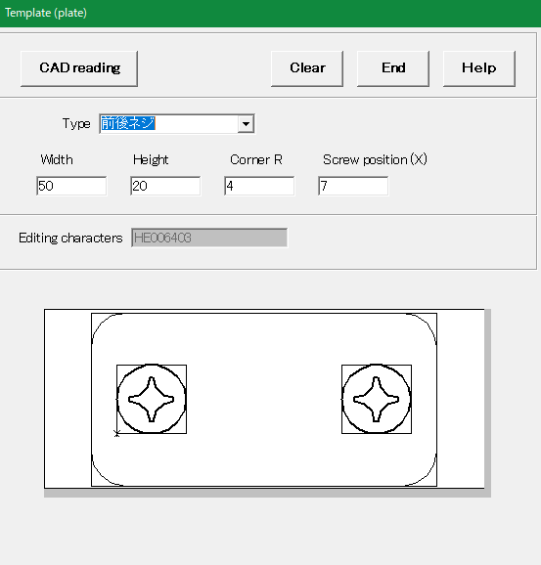

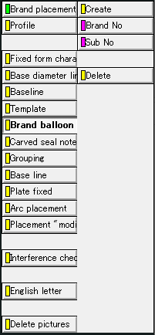
Brand balloon
 |  |  | ③―4
Create
Delete
 |  |  |  |  |  | ・Create：「風船番号設定」画面を表示し風船を作図する
 |  |  |  |  |  | ・Delete： 風船番号を削除する

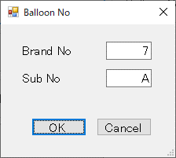

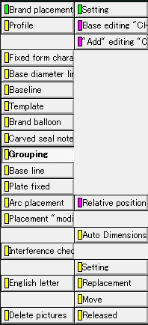
Grouping
 |  |  | ③―5
Base editing "CH"
"Add" editing "CH"
Relative position
Auto Dimensions
Released

 |  |  | 「親文字選択確認」画面を表示する
 |  |  |  |  |  | 「追加文字選択確認」画面を表示する |  |  | 「グループ化設定」画面を表示する |  |  |  | 「グループ化解放確認」画面を表示を表示する
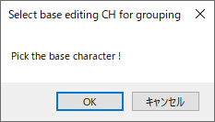
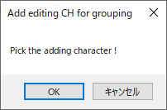
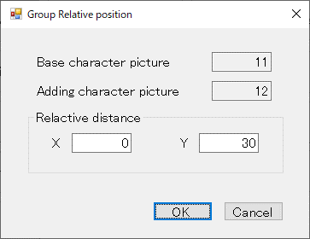
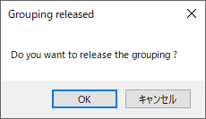


Auto Dimensions

Create
Delete
 |  |  |  |  |  | ・Create：自動的に寸法線を作図する
 |  |  |  |  |  | ・Delete：寸法線を削除する


Base line
 |  |  | ③―6
Create
Delete
 |  |  |  |  |  | ・Create：文字の基準線を設定する
 |  |  |  |  |  | ・Delete：文字の基準線を削除する


Arc placement
 |  |  | ③―7
Target "CH"
Radial direction
DIA direction
Create

 |  | 「ラベリング対象選択確認」 |  |  |  | 「径方向基準選択確認」画面を表示する |  |  | 「主方向基準選択確認」画面を表示する
 |  | 画面を表示する




 |  |  |  |  | 「ラベリング配置設定」画面を表示する

④「Brand drawing」


④「Brand drawing」メニュー

＜Advance CAD＞ | ＜Auto CAD＞

Brand drawing

Code table
④―1

Code table
 | ④―1
Create
Delete
 |  |  | ・Create：ラベリングコード表を作図する
 |  |  | ・Delete：ラベリングコード表を削除する

 |  | 「コード表作成確認」 | 「コード表削除確認」 画面を表示する
 |  | 画面を表示する

⑤「Character search」



⑤「Character search」メニュー

＜Advance CAD＞ | ＜Auto CAD＞

Character search

Character search
⑤―1

Character search
 | ⑤―1
Primitive "CH"
Editing "CH" 1
Editing "CH" 2

 |  | 「刻印文字検索」 | 「編集文字検索」 画面を表示する | 「編集文字検索2」 画面を表示する
 |  | 画面を表示する

